會議慶典
ConferenceCelebration-1 | 2021民110年 | 8月21日第7屆第二次理監事聯席會議 | 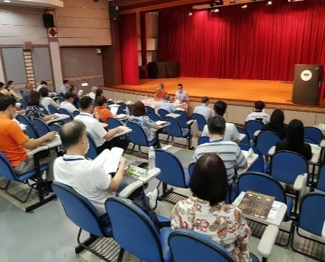
ConferenceCelebration-2 | 2021民110年 | 11月20日校友會長交接典禮 暨 第7屆第三次理監事聯席會議 | 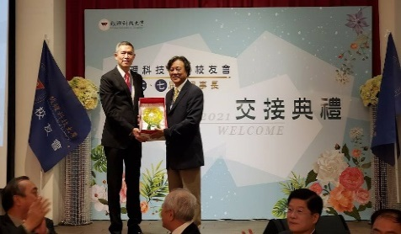
ConferenceCelebration-3 | 2021民110年 | 3月19日第7屆第四次理監事聯席會議 | 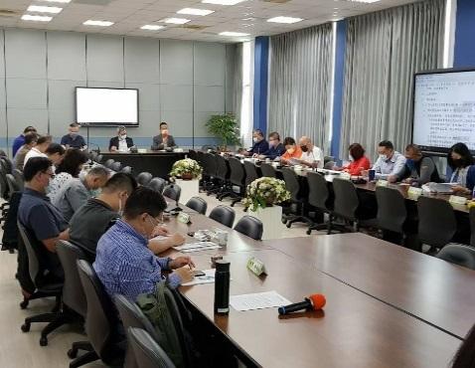
ConferenceCelebration-4 | 2022民111年 | 5月14日第7屆第五次理監事聯席會議 (線上會議) | 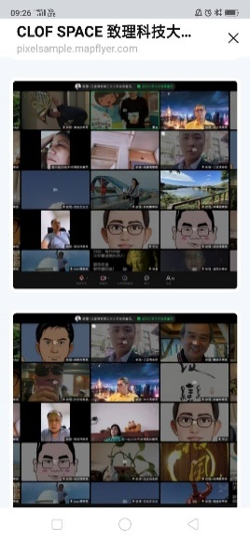
ConferenceCelebration-5 | 2022民111年 | 9月17日第7屆第六次理監事聯席會議 | 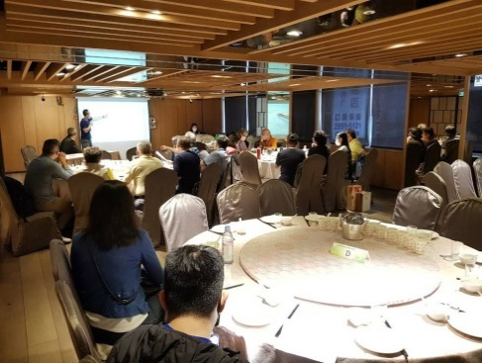
ConferenceCelebration-6 | 2022民111年 | 11月12日校慶有心人活動 | 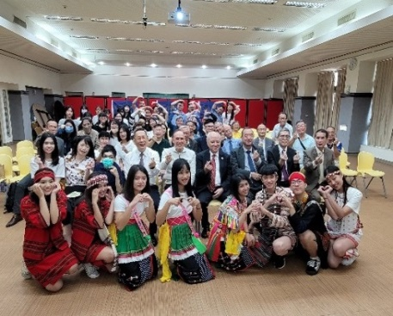
ConferenceCelebration-7 | 2022民111年 | 12月10日第7屆第七次理監事聯席會議 | 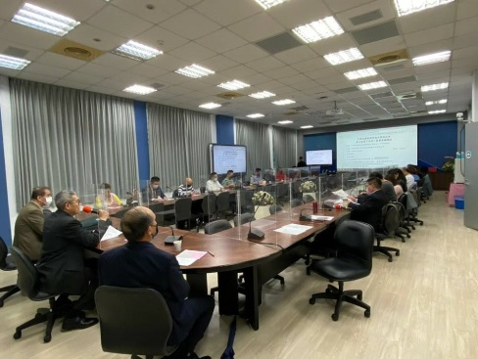
ConferenceCelebration-8 | 2022民111年 | 12月10日第8屆第一次會員大會 | 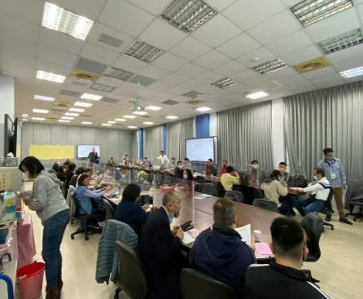
ConferenceCelebration-9 | 2022民111年 | 12月10日第8屆第一次理監事會議 | 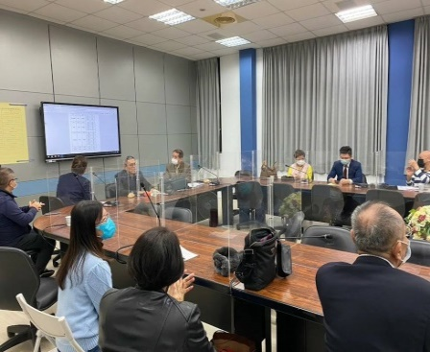
ConferenceCelebration-10 | 2023民112年 | 2月11日第8屆第二次理監事會議 | 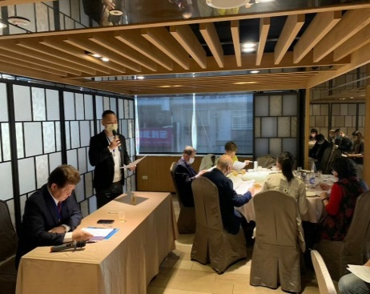
ConferenceCelebration-11 | 2023民112年 | 5月20日第8屆第三次理監事會議 | 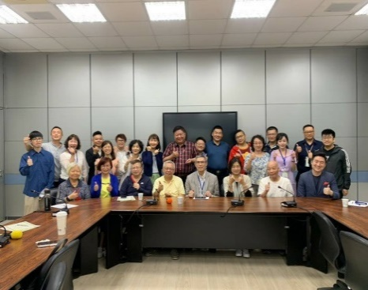
ConferenceCelebration-12 | 2024民113年 | 3月02日第8屆第六次理監事會議 | 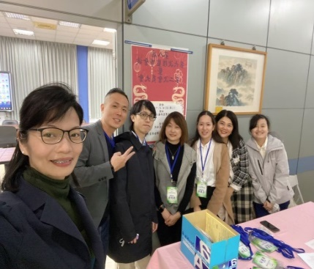
ConferenceCelebration-13 | 2024民113年 | 3月2日第8屆第二次會員大會 | 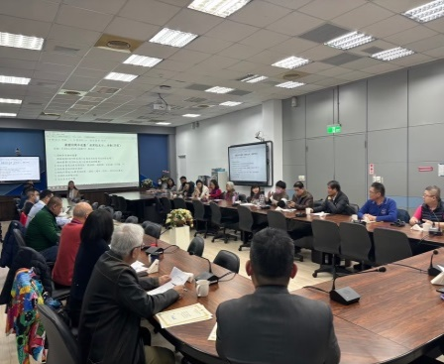
ConferenceCelebration-14 | 2024民113年 | 4月19日校友推動小組會議 | 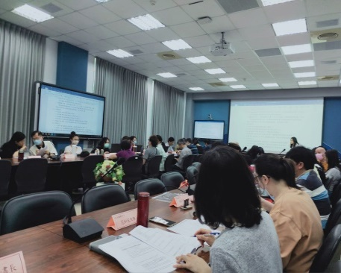
ConferenceCelebration-15 | 2024民113年 | 5月13日第37屆國貿模擬商品展 | 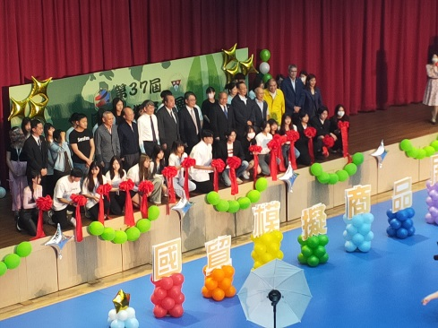
ConferenceCelebration-16 | 2024民113年 | 5月18日第8屆第七次理監事會議 | 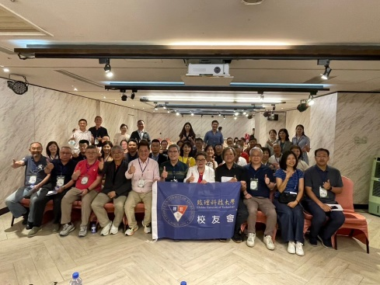
ConferenceCelebration-17 | 2024民113年 | 6月2日112年度畢業典禮 | 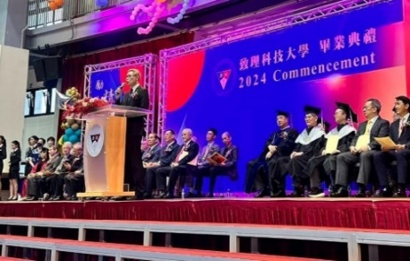

社會服務
SocialService-1 | 2023民112年 | 1月19日拜訪新北市社會局 板橋第一社會福利服務中心 | 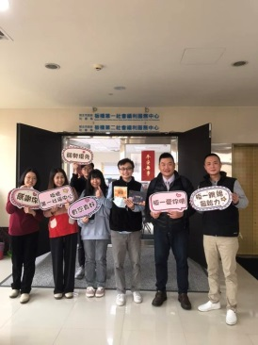

社團服務
CommunityServices-1 | 2024民113年 | 4月24日校友籃球隊籌備會(四)暨場勘球敍 | 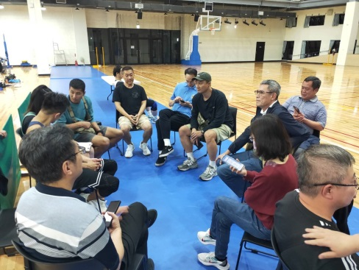
CommunityServices-2 | 2024民113年 | 5月26日校友籃球隊成立大會 | 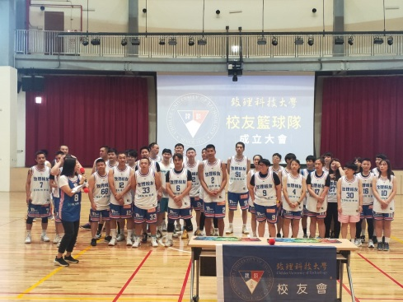

校友服務
AlumniServices-1 | 2022民111年 | 6月15日校友會官方帳號平台交流會議 | 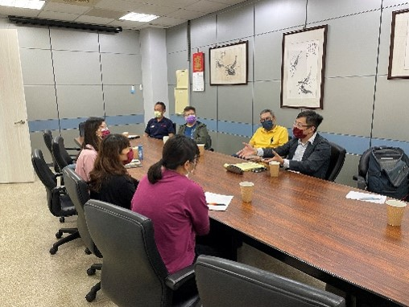
AlumniServices-2 | 2024民113年 | 3月26日校友產業分享會(一) | 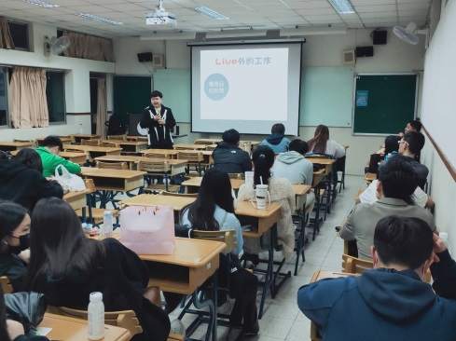
AlumniServices-3 | 2024民113年 | 4月30日校友產業分享會(二) | 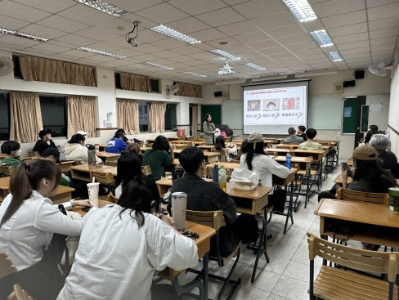

在校生服務
StudentService-1 | 2022民111年 | 7月18日頒發110學年度第2學期新南向 產學合作國際專班證照獎勵金 | 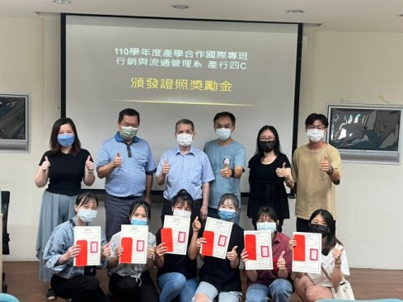
StudentService-2 | 2024民113年 | 4月24日產學交流講座(一) | 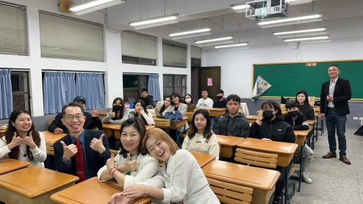
StudentService-3 | 2024民113年 | 5月1日產學交流講座(二) | 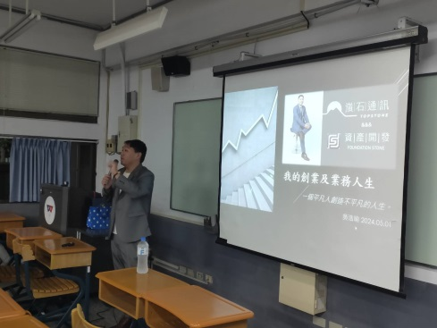
StudentService-4 | 2024民113年 | 5月7日產學交流講座(三) | 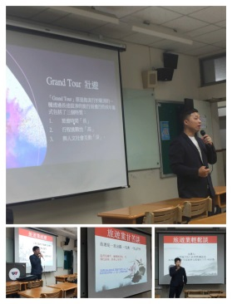

聯誼交流
Friendship-1 | 2022民111年 | 1月8日校友聯誼~苗栗一日遊 | 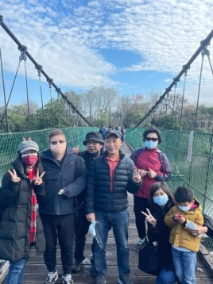
Friendship-2 | 2022民111年 | 3月25日企管系友會長交接暨校友老饕會 | 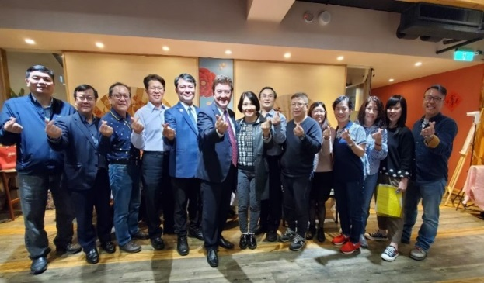
Friendship-3 | 2022民111年 | 8月14日校友聯誼~宜蘭和風會館兩日遊 | 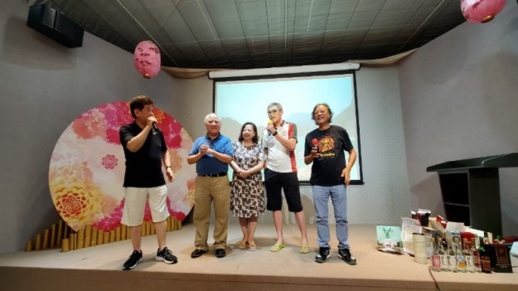
Friendship-4 | 2022民111年 | 10月1日校友聯誼~金門三日遊 | 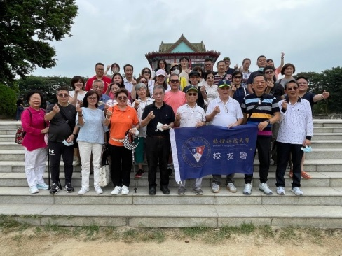
Friendship-5 | 2022民111年 | 12月10日111年度會員大會聯誼餐會 | 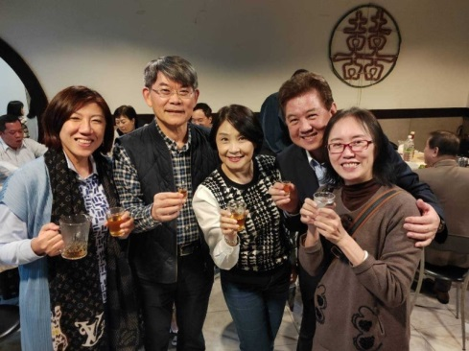
Friendship-6 | 2022民111年 | 12月30日校友老饕會 | 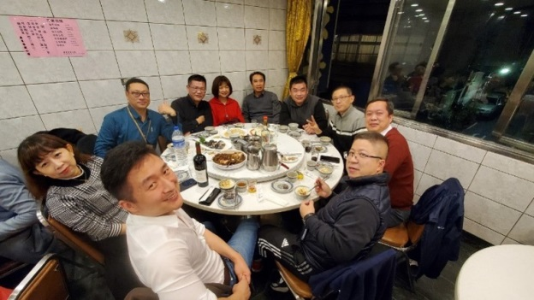
Friendship-7 | 2023民112年 | 112年度春酒聯誼餐會 | 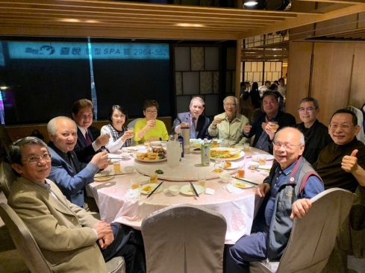
Friendship-8 | 2023民112年 | 2月11日校友老饕會 | 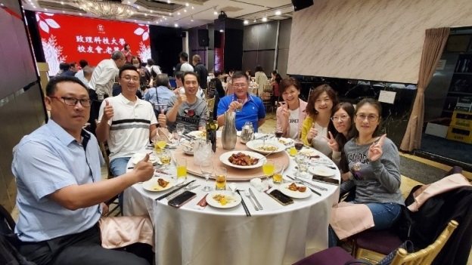
Friendship-9 | 2024民113年 | 3月2日113年度春酒聯誼餐會 | 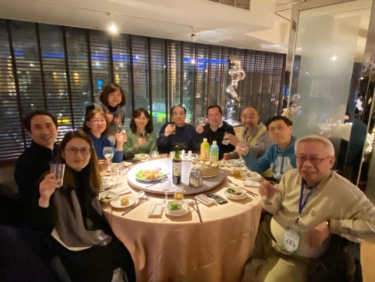
Friendship-10 | 2024民113年 | 5月4日校友會老饕會 | 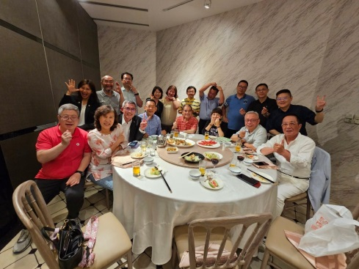
Friendship-11 | 2024民113年 | 5月18日第8屆第七次理監事會後聯誼餐敍 | 